Accueil
Recensement des formations françaises diplômantes sur le développement durable en santé / santé environnementale

 | Auteur | Félix LEDOUX, Alternant chargé de projet Décarbonation
 | Date de mise à jour | 2024-01-02
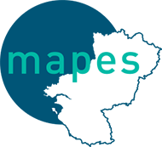 | Périmètre | Formations dispensées sur le territoire français délivrant un diplôme reconnu. Formations de type MOOC disponibles gratuitement. Comprend les formations en distanciel et/ou présenciel. Les conditions d'accès varient selon les formations.

